Hoja1
Materiales | Especificaciones | costo unitario | total | iva | total con iva | imagen
8 Unidades de: Computadora IdeaCentre AIO 3 6ta Gen 23.8", A | Procesador Procesador AMD Athlon™ Silver 3050U (2.30 GHz hasta 3.20 GHz) Sistema Operativo Windows 10 Home Single Language 64 Pantalla 23,8" FHD (1920 x 1080), IPS Memoria 4 GB DDR4-3200MHz (SODIMM) Almacenamiento 1 TB 5400 rpm Unidad Óptica Ninguna Garantía incluida Un año PremiumCare Adaptador de Corriente 65W Tarjeta Gráfica Gráficos AMD Radeon™ integrados Formato All In One 89% Potencia 65W Teclado USB, retroiluminado, blanco con teclado numérico - Español Dispositivo de Puntero Ratón USB Calliope Conectividad Inalámbrica 11AC (2x2) & Bluetooth® 5.0 | $382.20 | $3,057.60 | $305.76 | 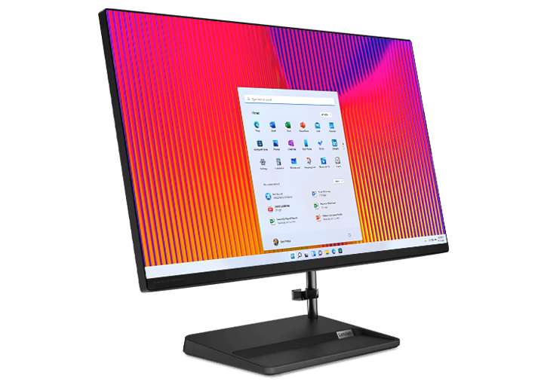 $3,363.36
5 unidades de: SAMSUNG - Galaxy-A22 | 4GB 64GB Sistema operativo: Android 10.0 | $190.00 | $950.00 | $152.00 | $1,102.00 | 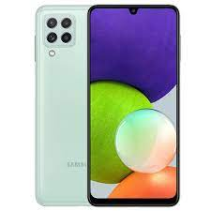
Gos unidades de: Laptop HP 14-dq0509la | Procesador Intel® Celeron® Windows 11 Home 4 GB de RAM DDR4-2400 MHz (1 x 4 GB) Unidad de estado sólido SATA 3 TLC M.2 de 128 GB 14" diagonal, HD (1366 x 768), micro-edge, BrightView, 220 nits, 45% NTSC Gráficos Intel® UHD 600 | $375.00 | $375.00 | $60.00 | $435.00 | 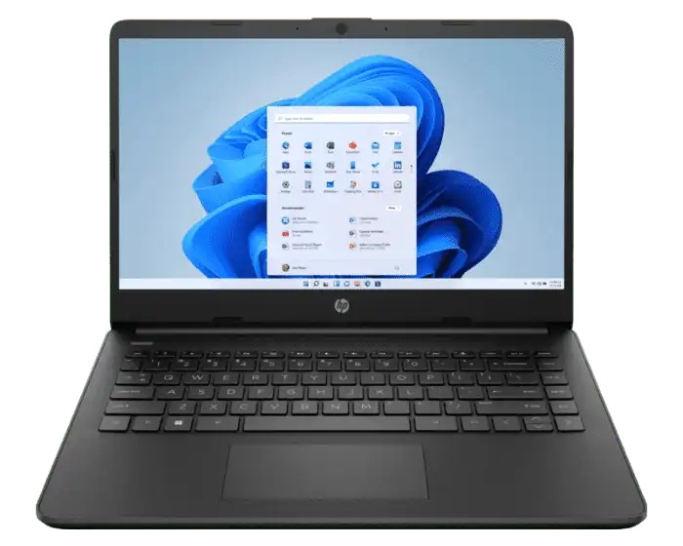
2 Unidades de: Impresora Multifuncional Epson Ecotank L3210 33Ppm Negro 15Ppm Color C11Cj68301 | Sistemas de Operación: Windows Vista®/Windows® 7/Windows® 8/8.1/Windows® 10 (32bit/64bit), Windows Server® 2003 SP2 o más reciente5, Mac OS X 10.7.5 o más reciente6 Dimensiones: Abierto: 498 mm x 752 mm x 363 mm Cerrado: 498 mm x 358 mm x 245 mm Peso: 9,7 kg País de Origen: Filipinas Garantía: 2 años con registro del producto Imprimir: Resolución de Impresión: Hasta 4800 dpi x 1200 dpi de resolución optimizada en varios tipos de papel††† Velocidad de Impresión: Negro 38 ppm y color 24 ppm (borrador, A4/carta)† Velocidad de Publicación: Aprox. 9 segundos negro/15 segundos color (A4/carta) Modos de Publicación: Impresión automática a doble cara (A4 / Carta / denido por usuario 182 x 257mm - 216 x 297mm), intercalar, modo silencioso de impresión Dirección de Impresión: Bidireccional Velocidad de Impresión ISO: Negro 17 ppm y color 9 ppm (A4/carta)†† | $209.95 | $420.00 | $67.20 | 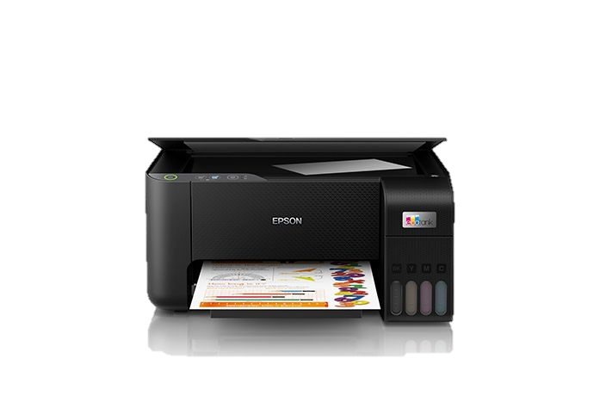 $487.20
Servidor Lenovo ThinkSystem ST50 | Intel Xeon E-2226G 3.40GHz, 16GB DDR4, 2 x 2TB, 3.5", SATA III, Bastidor (4U) - no Sistema Operativo Instalado | $1,469.00 | $1,469.00 | $236.00 | $1,705.00 | 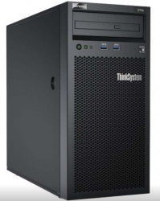
TP-Link Router Inalámbrico Doble banda Gigabit AC1900,3 × 3 MIMO,IPTV, Archer C80 | Wi-Fi 802.11ac Wave2 1300 Mbps en la banda de 5 GHz y 600 Mbps en la banda de 2.4 GHz Tecnología 3 × 3 MIMO transmite y recibe datos en tres transmisiones para emparejarse sin problemas. Mayor cobertura de Wi-Fi | $45.00 | $45.00 | $8.00 | $53.00 | 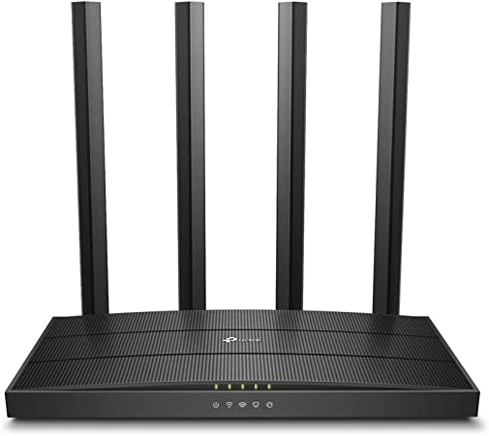
1 Unidad de: Switch Gigabit Ethernet TP-Link TL-SG1016D / 16 puertos / Negro | Nombre: Switch Gigabit Ethernet TP-Link TL-SG1016D Modelo: TL-SG1016D Color: Negro Cantidad: 1 pieza Especificaciones: Switch de escritorio / Base de soporte de 16 puertos RJ45 / Puerto Gigabit de 10/100/1000 Mbps / Tecnología de eficiencia energética / Plug & Play / Cubierta de acero de 13 pulgadas | $114.95 | $114.95 | $367.84 | $482.79 | 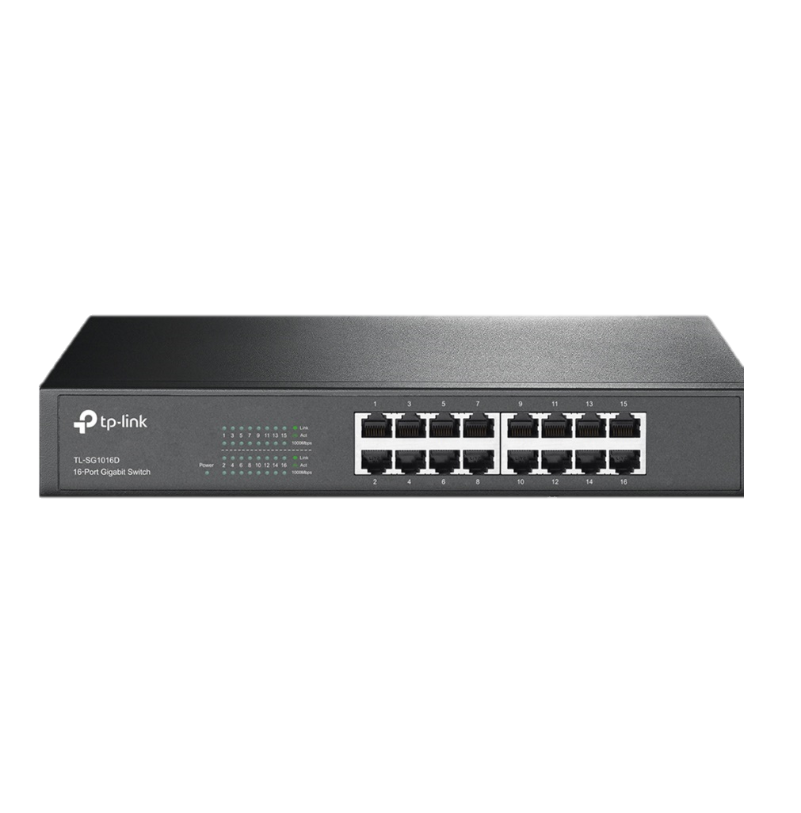
100 Plug Conector Profesional Cat 6 Rj45 Cable Red Utp | Plugs RJ-45 para Cat-6 | $7.50 | $7.50 | $24.00 | $31.50 | 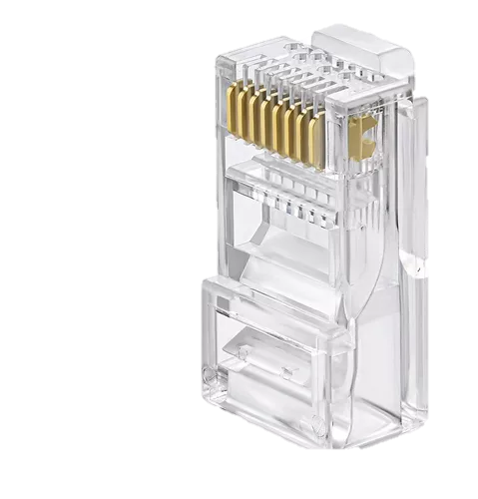
2 unidades de: Bobina Cable Utp Red 305 Metros Cat6 Rj45 Cctv Exteriores | 325 metros de Cable utp cat6 | $54.95 | $109.90 | $17.44 | $127.34 | 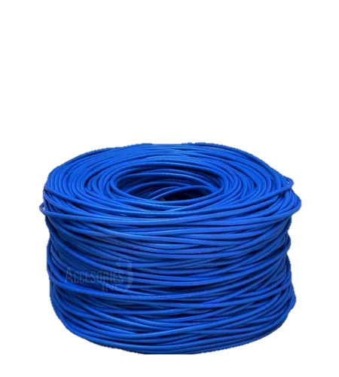
130 Unidades de: Canaletas para cable utp | Thorsman Canaleta de PVC con Tapa 2.5 Metros, Blanco, se juntaran con tornillo o pegamento. Tipo: Bandeja portacables recta Materiales: PVC Ancho: 20 mm | $4.00 | $205.00 | $33.00 | $238.00 | 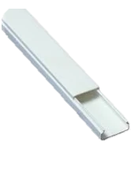
Licencia de ofice | Microsoft 365 Empresa Estándar, 1 Usuario, 5 Dispositivos, 1 Año, Plurilingüe, Windows/Mac | $159.00 | $158.95 | $25.44 | $184.39 | 
Licencia de Windows | Licencia Windows 10 Professional | $13.00 | $13.00 | $2.80 | $15.80 | 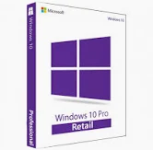
McAfee® Total Protection | Protección todo en uno para tu información personal y privacidad, para que puedas disfrutar de la vida en línea. Incluye antivirus premium, navegación segura, supervisión de identidad y VPN segura. | $65.00 | $65.00 | $10.40 | $75.40 | 
capasitacion | Capavitasion para el uso del rpograma realizado por la empresa TAP-TEC | $125.00 | $125.00 | $20.00 | $145.00
desarrollo del software | Programa realizado en java por la empresa TAP-TEC, para la problemática de la empresa | $500.00 | $500.00 | $80.00 | $580.00
Servicios | Esto sera lo que se cobrara por integrante del rpoyecto | $458.42 | $1,833.68 | $293.44 | $2,127.12
tendido del cable | LA instalacion del cableado utp cat6 | $250.00 | $250.00 | $40.00 | $290.00
configuracion e instalacion de qupos | Configuracion del equipo instalado | $450.00 | $450.00 | $72.00 | $522.00
Total del proyecto |  |  |  |  | $11,964.90

https://www.lenovo.com/mx/es/desktops-y-all-in-one/ideacentre/serie-aio-300/IdeaCentre-AIO-3-Gen-6-24-AMD/p/LEN102D0016
https://epson.com.mx/Para-el-trabajo/Impresoras/Inyecci%C3%B3n-de-Tinta/Impresora-Multifuncional-Epson-EcoTank-L14150/p/C11CH963
https://mipc.com.mx/tienda-oficial/epson/multifuncional-epson-ecotank-l3210-33ppm-negro-15ppm-color-c11cj68301.html
https://www.officedepot.com.mx/officedepot/en/Categor%C3%ADa/Todas/computo/routers-repetidores-y-switch/Switch-Gigabit-Ethernet-TP-Link-TL-SG1016D-16-puertos-Negro/p/100031306
https://articulo.mercadolibre.com.mx/MLM-1479121001-bobina-cable-utp-red-305-metros-cat6-rj45-cctv-exteriores-_JM#position=7&search_layout=stack&type=item&tracking_id=2399d095-5e0d-49a1-be3b-869d59a74c1c
https://www.mcafee.com/consumer/es-mx/landing-page/direct/sem/mtp-family/desktop/shopping.html?csrc=google&csrcl2=pla-shopping&cctype=desktop-brand&ccstype=&ccoe=direct&ccoel2=sem&pkg_id=521&affid=1490&gclid=CjwKCAiAu5agBhBzEiwAdiR5tEs5gPNV3II4BAkrJrNttVE_g8ss0JJrCayICgk-x1Z_96OzV1c2pxoCb8MQAvD_BwE
https://www.google.com/aclk?sa=l&ai=DChcSEwiY_umq_c_9AhUiA60GHYNrDb4YABAMGgJwdg&sig=AOD64_2KERn4X1lXjWH3nK-rzNj6v0-fWQ&ctype=5&q=&ved=2ahUKEwio3-Oq_c_9AhWbLEQIHRhLA_QQ9aACKAB6BAgIEBw&adurl=
https://www.cyberpuerta.mx/Software-y-Servicios/Microsoft-365/Microsoft-365-Empresa-Estandar-64-bit-1-Usuario-5-Dispositivos-Plurilinguee-Windows-Mac.html?gclid=Cj0KCQiApKagBhC1ARIsAFc7Mc4yEgLPqoeftt6qJVIq02eaasQDF-TrS_6_0Mf2YUxb46TJvlhybgcaAtIWEALw_wcB
https://www.hp.com/mx-es/shop/laptops/laptop-hp-14-dq0509la-6h9e6la.html
https://www.amazon.com.mx/SAMSUNG-SM-A225MZKALTM-Galaxy-A22-4GB_64GB-Black/dp/B09BDHG81T/ref=asc_df_B09BDHG81T/?tag=gledskshopmx-20&linkCode=df0&hvadid=539608910375&hvpos=&hvnetw=g&hvrand=14978616411730707387&hvpone=&hvptwo=&hvqmt=&hvdev=c&hvdvcmdl=&hvlocint=&hvlocphy=1010088&hvtargid=pla-1407932248693&th=1
https://www.amazon.com.mx/TP-Link-Inal%C3%A1mbrico-Archer-C80-Omnidireccional/dp/B0856PZV6F/ref=asc_df_B0856PZV6F/?tag=gledskshopmx-20&linkCode=df0&hvadid=360361755357&hvpos=&hvnetw=g&hvrand=11569280455860403470&hvpone=&hvptwo=&hvqmt=&hvdev=c&hvdvcmdl=&hvlocint=&hvlocphy=1010088&hvtargid=pla-897773885400&psc=1
https://www.cyberpuerta.mx/Computo-Hardware/Servidores/Servidores/Servidor-Lenovo-ThinkSystem-ST50-Intel-Xeon-E-2226G-3-40GHz-16GB-DDR4-2TB-3-5-SATA-III-Bastidor-4U-no-Sistema-Operativo-Instalado.html?gclid=Cj0KCQjw2cWgBhDYARIsALggUhqLw0S7DOMaUC8eMmTMMTbhGs6ORN11fDkoJ8xh4bq9ePmaFe54g7EaAmG5EALw_wcB

